ログイン画面
画面レイアウト定義
共通情報 | システム名 | 掲示板FuJi |  |  |  | 作成者 | 藤元
 | 工程名 | システム設計 |  |  |  | 作成日付 | 2023-04-26
 | ドキュメント名 | 掲示板 システム設計書 |  |  |  | バージョン | v1.0
書誌情報 | 画面ID | G1-1 |  |  |  | 更新者
 | 画面の名称 | ログイン画面 |  |  |  | 更新日付
 | 概要 | 掲示板FuJiの利用に必要なログイン画面のレイアウトを示す
レイアウト図

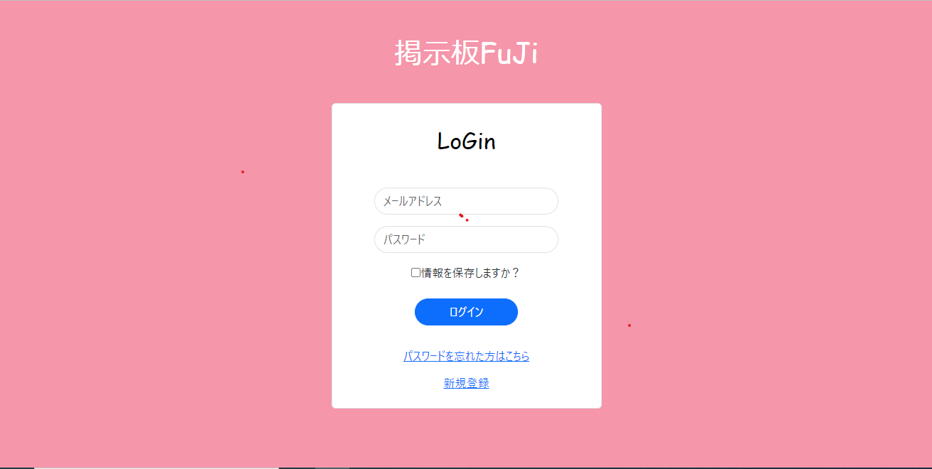

④

⑤
⑥

使用する部品
識別ID | ラベル |  | 画面部品の種類 | 表示範囲 | 画面部品の説明
① | メールアドレス |  | テキストボックス | 半角60文字 | メールアドレスを入力するテキストボックス
② | パスワード |  | テキストボックス | 半角16文字 | パスワードを入力するテキストボックス
③ | 情報を保存しますか？ |  | チェックボックス | - | メールアドレスとパスワードを保存するチェックボックス
④ | ログイン |  | ボタン | - | ログイン処理を起動するボタン
⑤ | パスワードを忘れた方はこちら |  | リンク | - | パスワードを変更するボタン
⑥ | 新規登録 |  | リンク | - | 新規登録をするボタン

操作手順

 | 1 | メールアドレスを入力する

 | 2 | パスワードを入力する
 |  | ※チェックボックスにチェックすると情報が保存される
 | 3 | ログインのボタンを押下すると、ログイン処理を行いチャット画面
 |  | へ遷移する
 | 4 | パスワードを忘れた方はこちらのボタンを押すとパスワード変更画面へ遷移する

 | 5 | 新規登録のボタンを押すと新規登録画面へ遷移する

新規登録画面
画面レイアウト定義
共通情報 | システム名 | 掲示板FuJi |  |  |  | 作成者 | 藤元
 | 工程名 | システム設計 |  |  |  | 作成日付 | 2022-04-26
 | ドキュメント名 | 掲示板 システム設計書 |  |  |  | バージョン | v1.0
書誌情報 | 画面ID | G1-3-1 |  |  |  | 更新者
 | 画面の名称 | 新規登録画面 |  |  |  | 更新日付
 | 概要 | 掲示板でユーザー情報を新規登録する画面のレイアウトを示す
レイアウト図
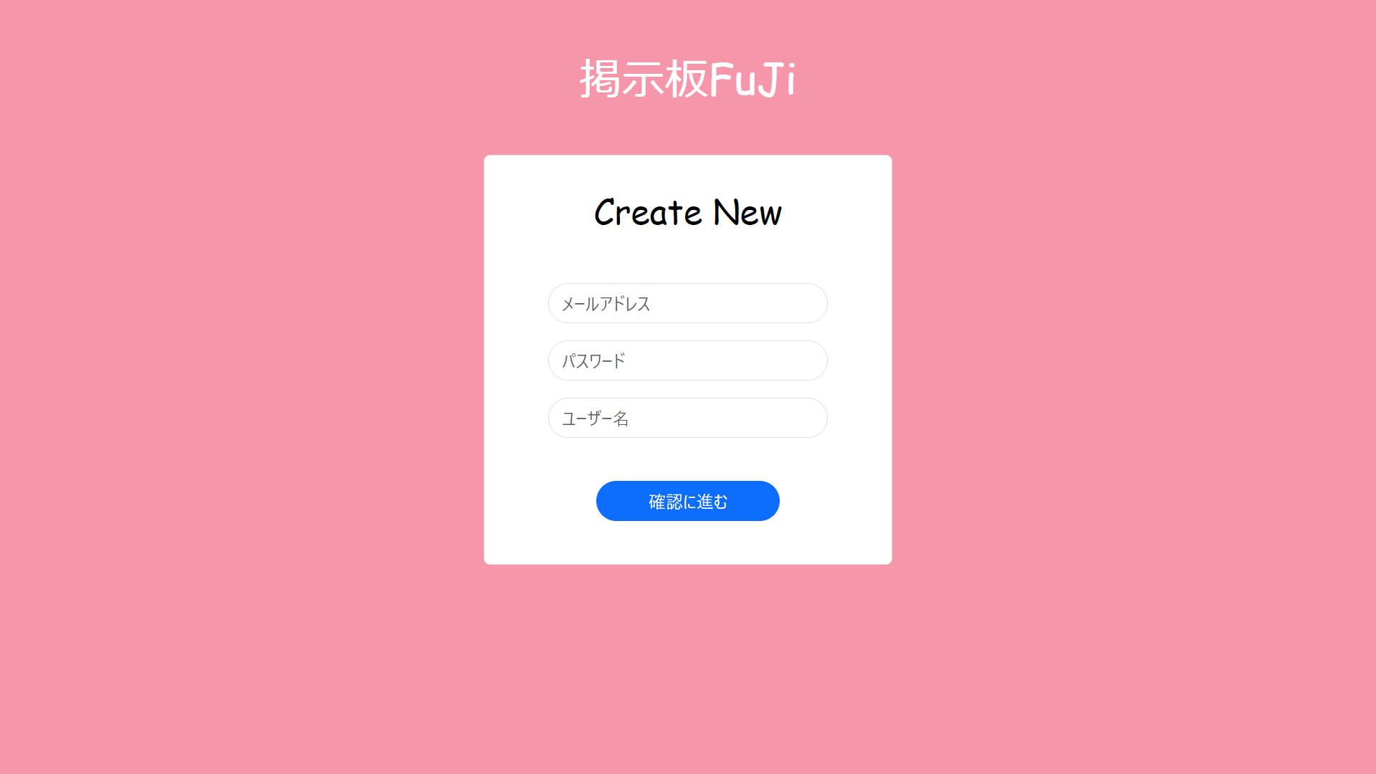

④

識別ID | ラベル |  | 画面部品の種類 | 表示範囲 | 画面部品の説明
① | メールアドレス |  | テキストボックス | 半角６０文字 | メールアドレスを入力するテキストボックス
② | パスワード |  | テキストボックス | 半角16文字 | パスワードを入力するテキストボックス
③ | ユーザー名 |  | テキストボックス | 10文字 | ユーザー名を入力するテキストボックス
④ | アカウント作成 |  | ボタン | - | ボタンを押したら新規登録確認画面へ遷移する

操作手順

 | 1 | メールアドレスを入力する

 | 2 | パスワードを入力する

 | 3 | ユーザー名を入力する

 | 4 | ボタンを押すと新規登録確認画面へ遷移する

新規登録確認画面
画面レイアウト定義
共通情報 | システム名 | 掲示板 FuJi |  |  |  | 作成者 | 藤元
 | 工程名 | システム設計 |  |  |  | 作成日付 | 2023-05-10
 | ドキュメント名 | 掲示板FuJi システム設計書 |  |  |  | バージョン
書誌情報 | 画面ID |  |  |  |  | 更新者
 | 画面の名称 | 新規登録確認画面 |  |  |  | 更新日付
 | 概要 | 掲示板の新規登録の確認をする画面
レイアウト図

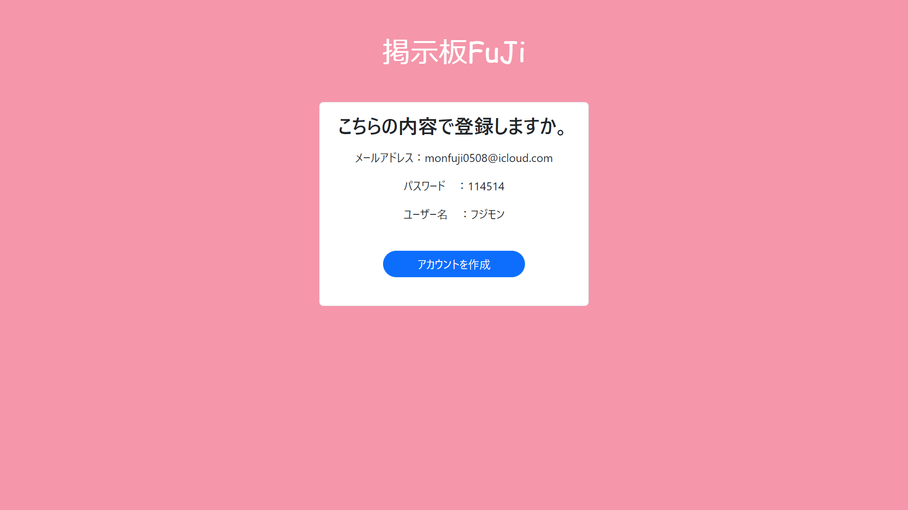

①

使用する部品
識別ID | ラベル |  | 画面部品の種類 | 表示範囲 | 画面部品の説明
① | アカウントを作成 |  | ボタン | - | ボタンを押すとアカウントが作成される

操作手順

 | 1 | ボタンを押すとアカウントが作成される

新規登録完了画面
画面レイアウト定義
共通情報 | システム名 | 掲示板FuJi |  |  |  | 作成者 | 藤元
 | 工程名 | システム設計 |  |  |  | 作成日付 | 2023-05-15
 | ドキュメント名 | 掲示板FuJi システム設計書 |  |  |  | バージョン | v1.0
書誌情報 | 画面ID | G1-2 |  |  |  | 更新者
 | 画面の名称 | 新規登録完了画面 |  |  |  | 更新日付
 | 概要 | 掲示板のアカウント作成が完了した画面を示す
レイアウト図

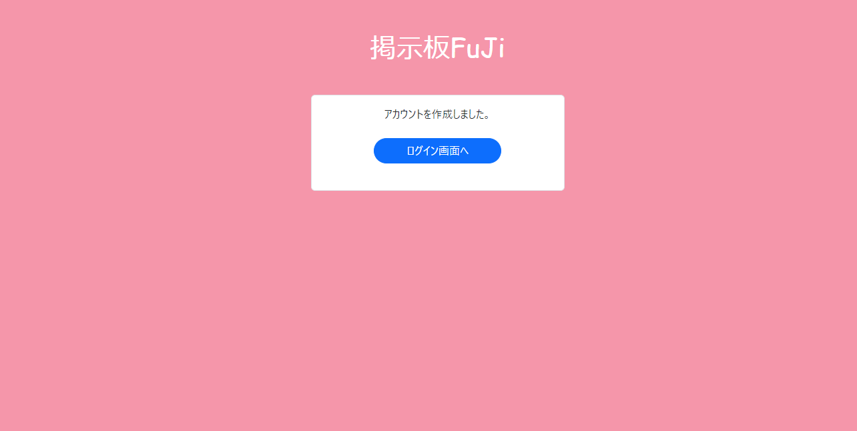

識別ID | ラベル |  | 画面部品の種類 | 表示範囲 | 画面部品の説明
① | ログイン画面へ |  | ボタン | - | ボタンを押すとログイン画面へ遷移する

操作手順

 | 1 | 購入したい商品の画像を押す
 |  | 商品詳細画面へ遷移する

 | 2 | カートを押すと、カート画面へ遷移する

チャット画面
画面レイアウト定義
共通情報 | システム名 | 掲示板FuJi |  |  |  | 作成者 | 藤元
 | 工程名 | システム設計 |  |  |  | 作成日付 | 2023-05-08
 | ドキュメント名 | 掲示板 システム設計書 |  |  |  | バージョン | v1.0
書誌情報 | 画面ID | G1-3-2 |  |  |  | 更新者
 | 画面の名称 | チャット画面 |  |  |  | 更新日付
 | 概要 | 掲示板のチャット画面を示す
レイアウト図

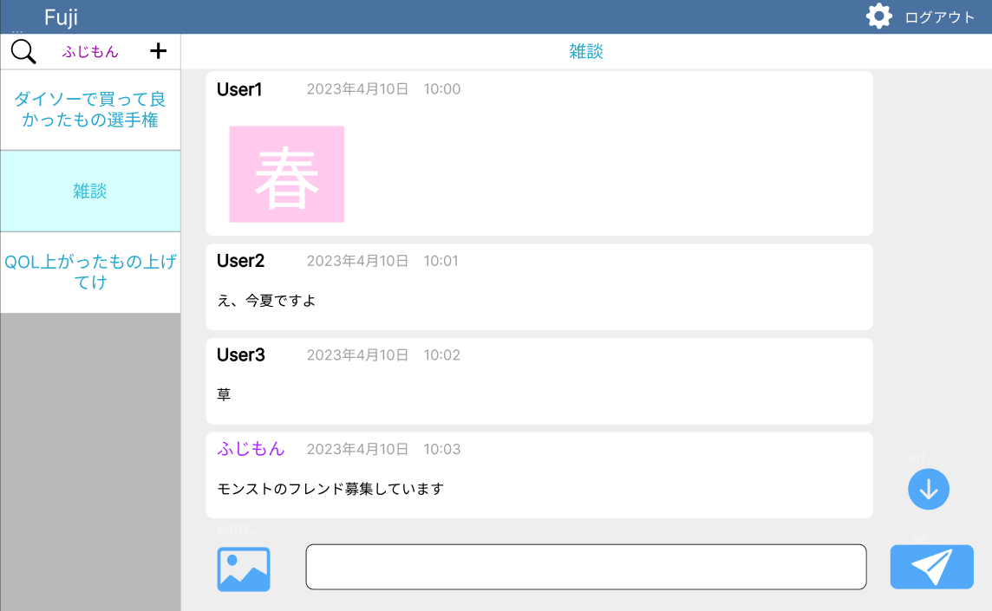
④

識別ID | ラベル |  | 画面部品の種類 | 表示範囲 | 画面部品の説明
① | 商品詳細 |  | リンク | - | 商品詳細画面へ移動する
② | 購入を確定 |  | ボタン | 20 | 購入を確定し確認ボタンへ移動する
③ | 合計金額 |  | テキスト | 8 | カート内の商品の合計金額を表示
④ | ロゴ |  | 画像 | - | オリジナルのロゴ

操作手順

 |  | 1 | 商品詳細を表示し選択することで商品詳細に移動できる

 |  | 2 | 購入を確定し、注文確定画面へ遷移する

ユーザー情報変更画面
画面レイアウト定義
共通情報 | システム名 | 掲示板FuJi |  |  |  | 作成者 | 藤元
 | 工程名 | システム設計 |  |  |  | 作成日付 | 2023-05-15
 | ドキュメント名 | 掲示板FuJi システム設計書 |  |  |  | バージョン | v1.0
書誌情報 | 画面ID | G1-3-3 |  |  |  | 更新者
 | 画面の名称 | パスワード変更画面 |  |  |  | 更新日付
 | 概要 | 掲示板FuJiのユーザー情報画面を示す
レイアウト図
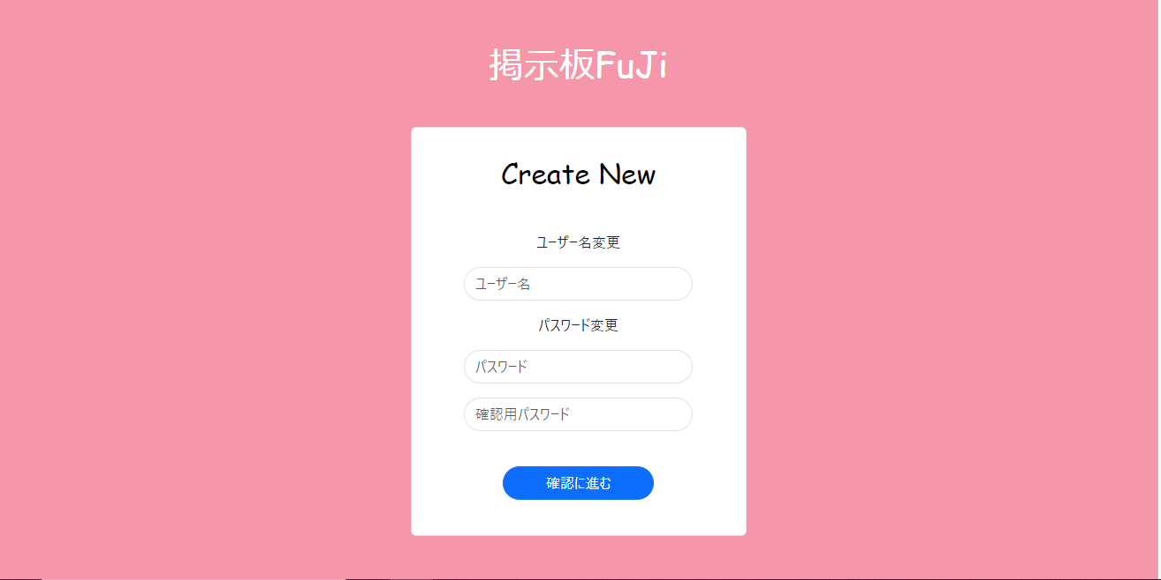

識別ID | ラベル |  | 画面部品の種類 | 表示範囲 | 画面部品の説明
① | ユーザー情報の変更 |  | ボタン | - | ユーザー情報を変更するボタン
② | ホーム画面へ |  | ボタン | - | ホーム画面へ遷移するボタン
③

操作手順

 | 1 | ユーザー情報の変更のボタンを押すとユーザー情報の変更画面へ遷移する

 | 2 | ホーム画面へのボタンを押すとホーム画面へ遷移する

ユーザー情報画面
画面レイアウト定義
共通情報 | システム名 | 掲示板FuJi |  |  |  | 作成者 | 藤元
 | 工程名 | システム設計 |  |  |  | 作成日付 | 2023-05-15
 | ドキュメント名 | 掲示板FuJi システム設計書 |  |  |  | バージョン | v1.0
書誌情報 | 画面ID | G1-3-3 |  |  |  | 更新者
 | 画面の名称 | パスワード変更画面 |  |  |  | 更新日付
 | 概要 | 掲示板FuJiのユーザー情報画面を示す
レイアウト図

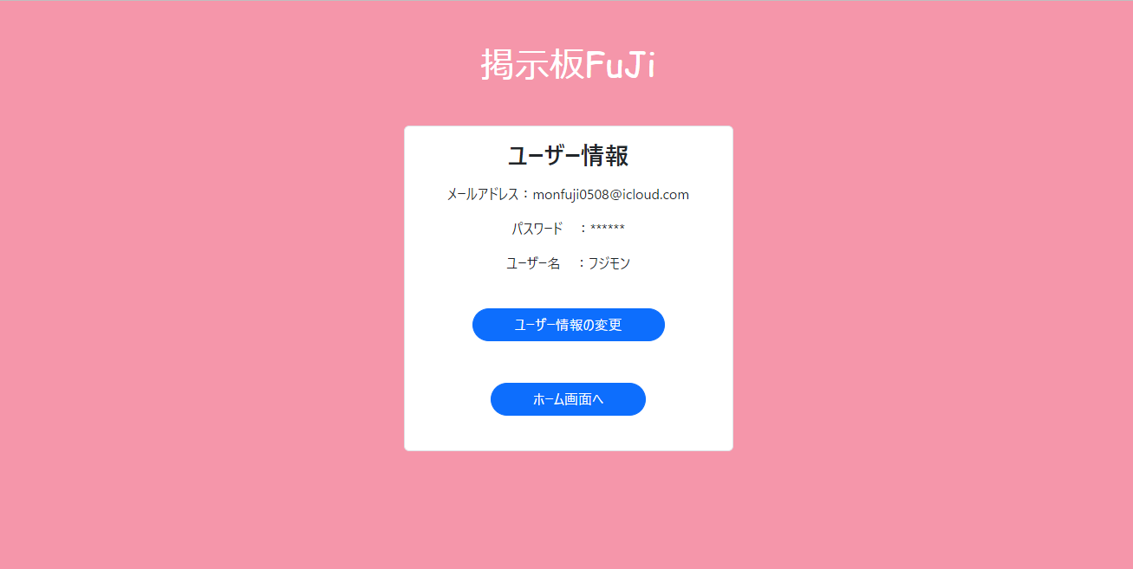

識別ID | ラベル |  | 画面部品の種類 | 表示範囲 | 画面部品の説明
① | ユーザー情報の変更 |  | ボタン | - | ユーザー情報を変更するボタン
② | ホーム画面へ |  | ボタン | - | ホーム画面へ遷移するボタン

操作手順

 | 1 | ユーザー情報の変更のボタンを押すとユーザー情報の変更画面へ遷移する

 | 2 | ホーム画面へのボタンを押すとホーム画面へ遷移する

パスワード変更画面
画面レイアウト定義
共通情報 | システム名 | 掲示板FuJi |  |  |  | 作成者 | 藤元
 | 工程名 | システム設計 |  |  |  | 作成日付 | 2023-05-08
 | ドキュメント名 | 掲示板FuJi システム設計書 |  |  |  | バージョン | v1.0
書誌情報 | 画面ID | G1-3-3 |  |  |  | 更新者
 | 画面の名称 | パスワード変更画面 |  |  |  | 更新日付
 | 概要 | 掲示板FuJiのパスワードを忘れて、変更するときの画面を示す
レイアウト図
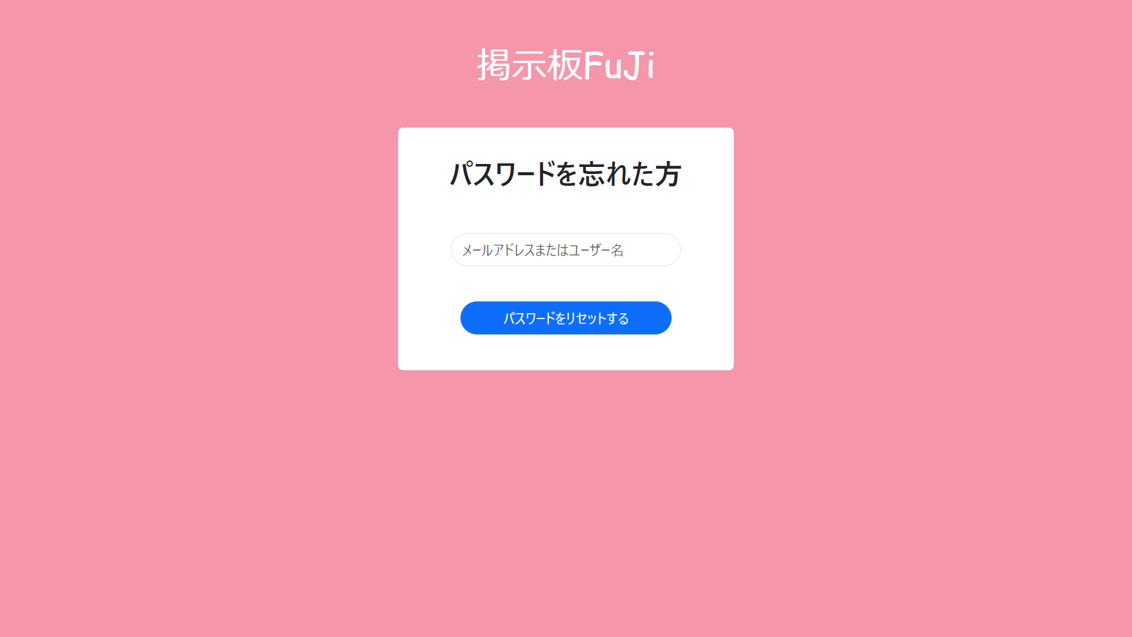

識別ID | ラベル |  | 画面部品の種類 | 表示範囲 | 画面部品の説明
① | メールアドレスまたはユーザー名 |  | テキストボックス | 半角60文字 | メールアドレス、ユーザー名を入力するテキストボックス
② | パスワードをリセットする |  | ボタン | - | パスワードがリセットされるボタン

操作手順

 | 1 | メールアドレスまたはユーザー名を入力する

 | 2 | パスワードをリセットするボタンを押すとパスワードがリセットされる

パスワード変更(２)画面
画面レイアウト定義
共通情報 | システム名 | 掲示板 FuJi |  |  |  | 作成者 | 藤元
 | 工程名 | システム設計 |  |  |  | 作成日付 | 2023-05-10
 | ドキュメント名 | 掲示板FuJi システム設計書 |  |  |  | バージョン
書誌情報 | 画面ID |  |  |  |  | 更新者
 | 画面の名称 | パスワード変更（２）画面 |  |  |  | 更新日付
 | 概要 | 掲示板のパスワードを任意で変更する画面
レイアウト図

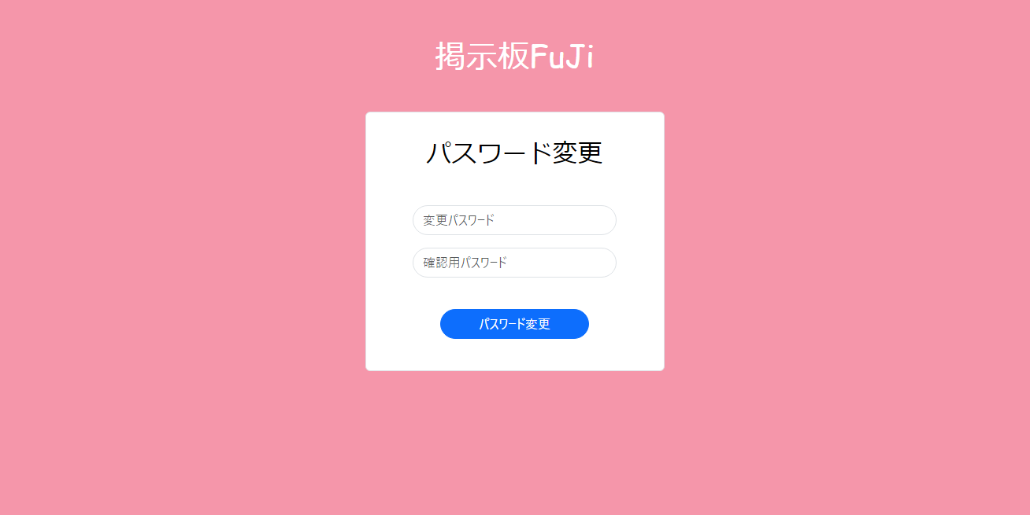

①

②

③

使用する部品
識別ID | ラベル |  | 画面部品の種類 | 表示範囲 | 画面部品の説明
① | 変更パスワード |  | テキストボックス | 半角16字 | 変更用のパスワードを入力するテキストボックス
② | 確認用パスワード |  | テキストボックス | 半角16字 | 確認用のパスワードを入力するテキストボックス
③ | パスワード変更 |  | パスワード変更 | - | パスワードが変更されるボタン

操作手順

 | 1 | 変更用のパスワードを入力する

 | 2 | 確認用のパスワードを入力する

 | 3 | ボタンを押すとパスワードが変更される

パスワード変更完了画面
画面レイアウト定義
共通情報 | システム名 | 掲示板 FuJi |  |  |  | 作成者
 | 工程名 | システム設計 |  |  |  | 作成日付
 | ドキュメント名 | 掲示板FuJi システム設計書 |  |  |  | バージョン
書誌情報 | 画面ID |  |  |  |  | 更新者
 | 画面の名称 |  |  |  |  | 更新日付
 | 概要
レイアウト図

①
②
③
④
⑤
⑥
⑦
⑧
⑨

使用する部品
識別ID | ラベル |  | 画面部品の種類 | 表示範囲 | 画面部品の説明

操作手順

